24
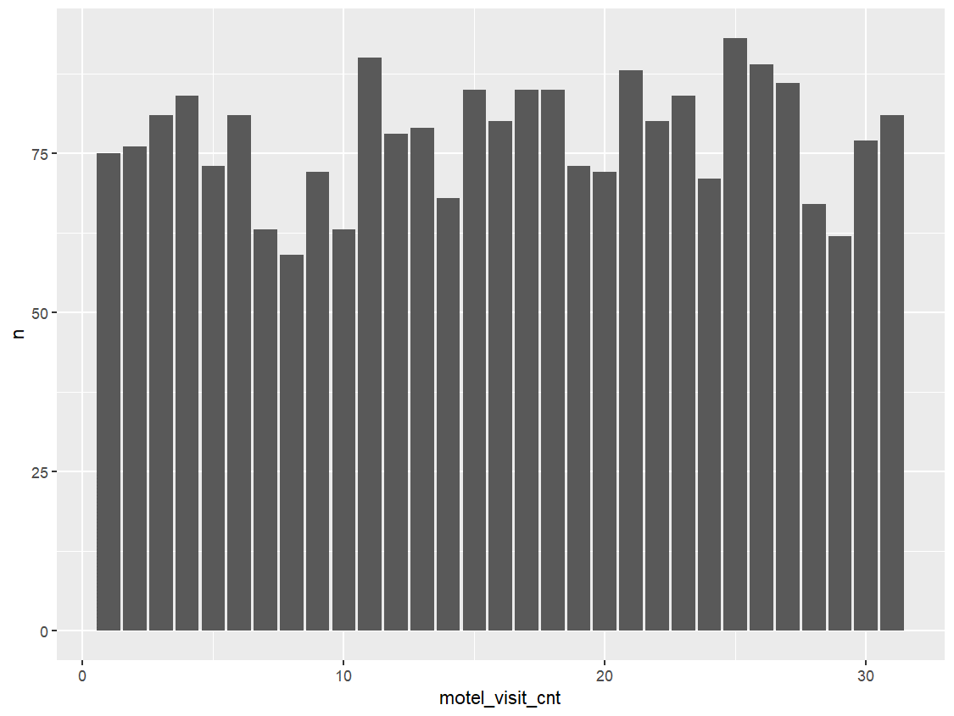
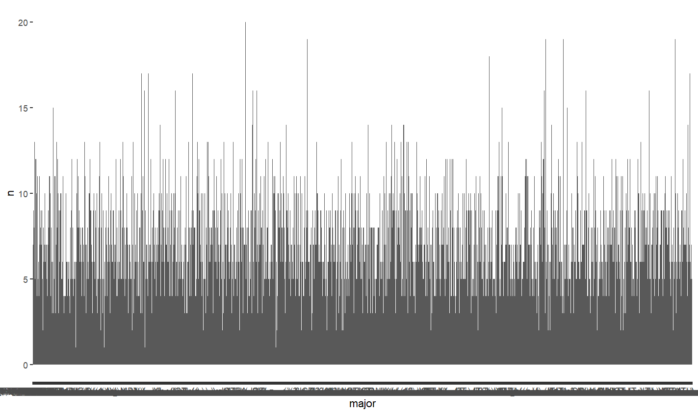
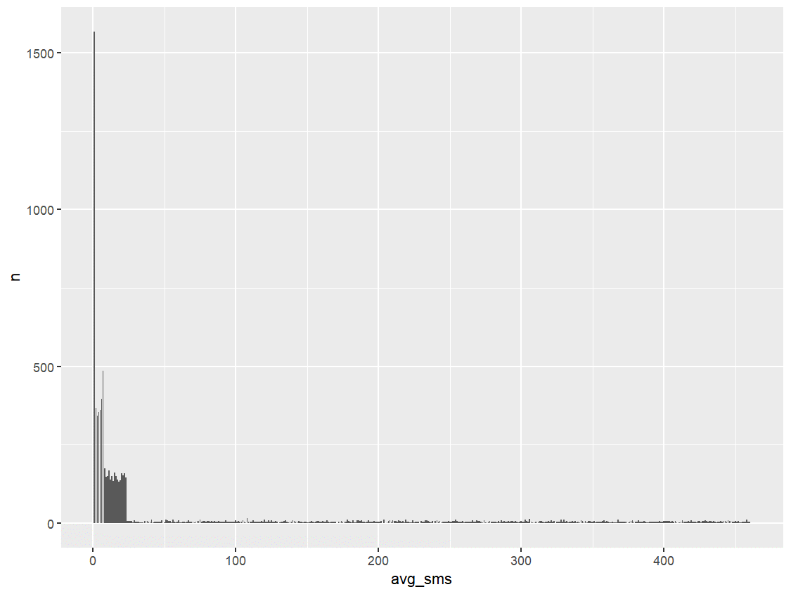
1 | SEQ | 순번 | 6 | major | 전공 | 9 | esti_live1 | 추정거주지행정동1 | 15 | avg_sms | 평균문자량 | religion | religion_cnt
 | 생략 |  |  |  |  |  | 생략 |  |  |  |  | 천주교 | 1131
2 | birthday | 생년월일 |  |  |  |  |  |  |  |  |  | 종교없음 | 4999
 | 생략 |  |  |  |  | 10 | esti_live2 | 추정거주지행정동2 |  |  |  | 불교 | 1732
 |  |  |  |  |  |  | 생략 |  |  |  |  | 기타종교9 | 18
 |  |  |  |  |  |  |  |  |  |  |  | 기타종교8 | 15
3 | gender | 성별 |  |  |  | 11 | esti_live3 | 추정거주지행정동3 |  |  |  | 기타종교7 | 17
 |  |  |  |  |  |  | 생략 |  |  |  |  | 기타종교6 | 26
 |  |  |  |  |  |  |  |  |  |  |  | 기타종교5 | 19
 |  |  |  |  |  | 12 | esti_work1 | 추정근무지행정동1 |  |  |  | 기타종교4 | 16
 |  |  |  |  |  |  | 생략 |  |  |  |  | 기타종교3 | 19
 |  |  |  |  |  |  |  |  |  |  |  | 기타종교2 | 15
 |  |  |  |  |  | 13 | esti_work2 | 추정근무지행정동2 |  |  |  | 기타종교10 | 22
 |  |  |  |  |  |  | 생략 |  |  |  |  | 기타종교1 | 19
 |  |  |  |  |  |  |  |  |  |  |  | 개신교 | 1952
 |  |  | 7 | religion | 종교 | 14 | esti_work3 | 추정근무지행정동3
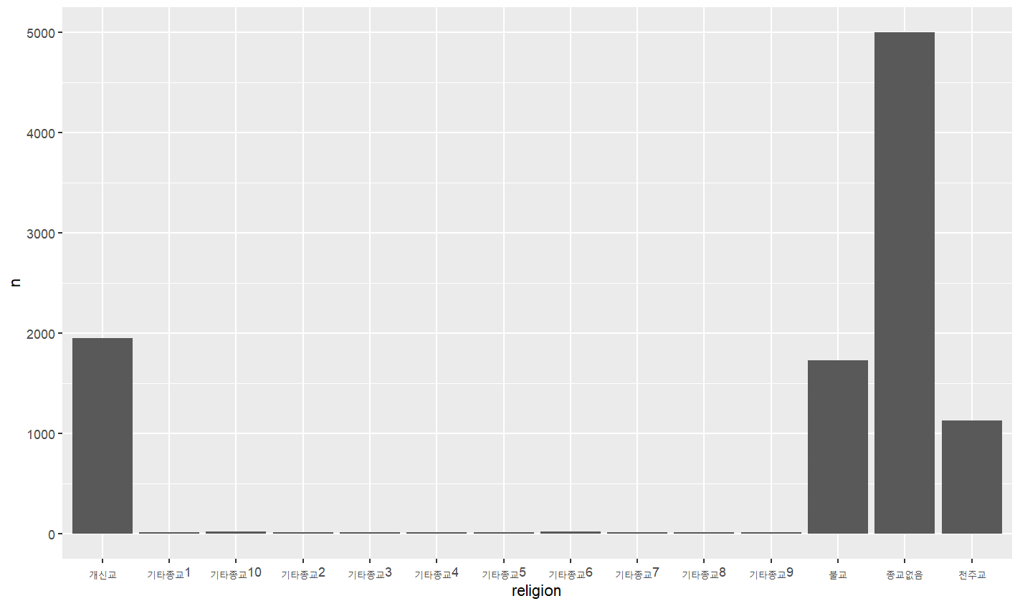
 |  |  |  |  |  |  | 생략

 |  |  |  |  |  |  |  |  | 16 | data_usage | 데이터사용량
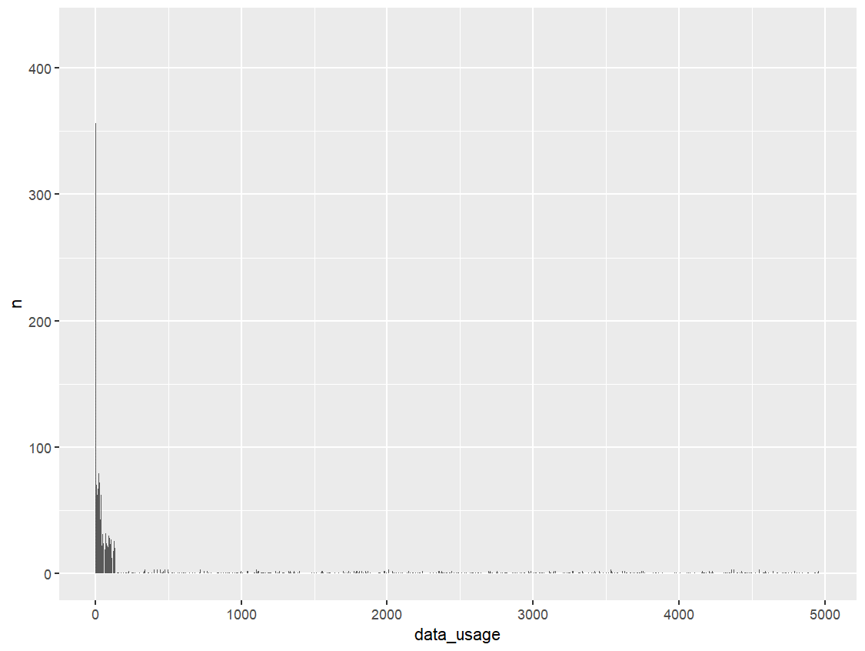

4 | address | 주소
 | 생략

5 | education | 학력

 |  |  | 8 | job | 직종
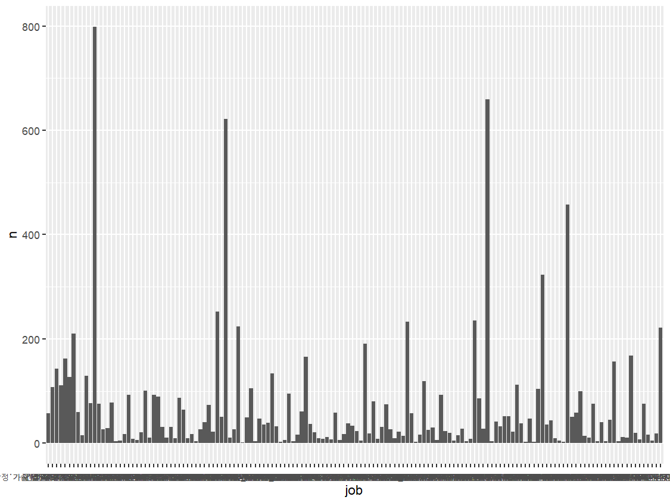

 |  |  |  |  |  |  |  |  | 17 | depart_visit_cnt | 백화점방문일수
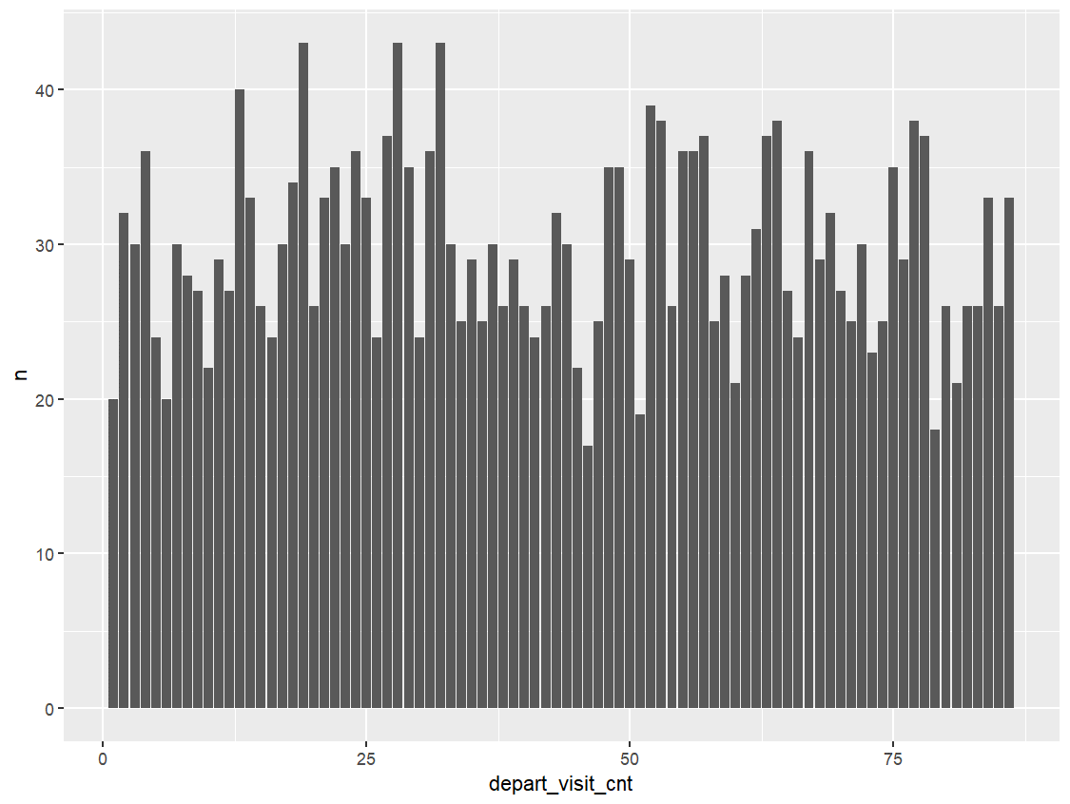

 |  |  |  |  |  |  |  |  | 18 | motel_visit_cnt | 모텔방문일수

34
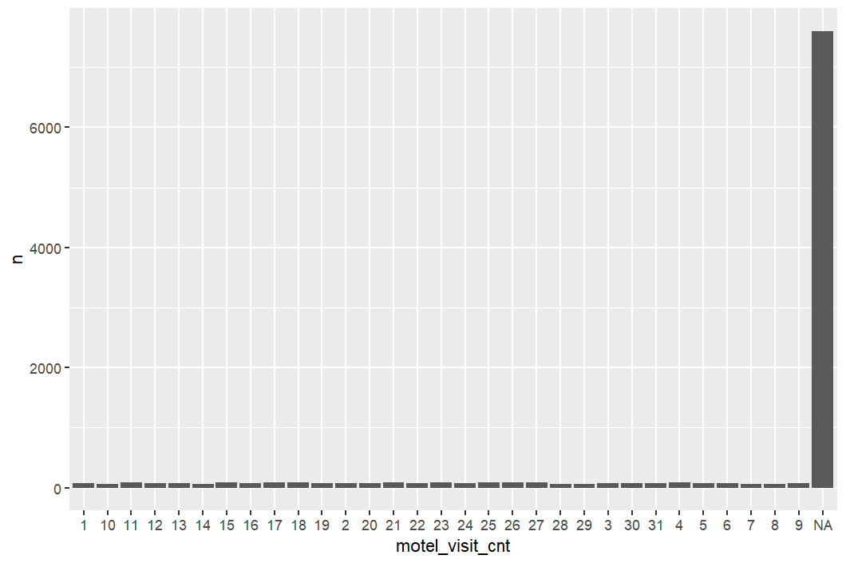
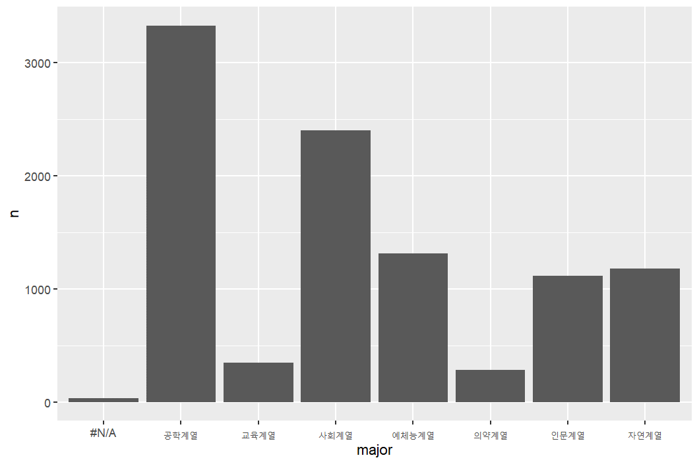
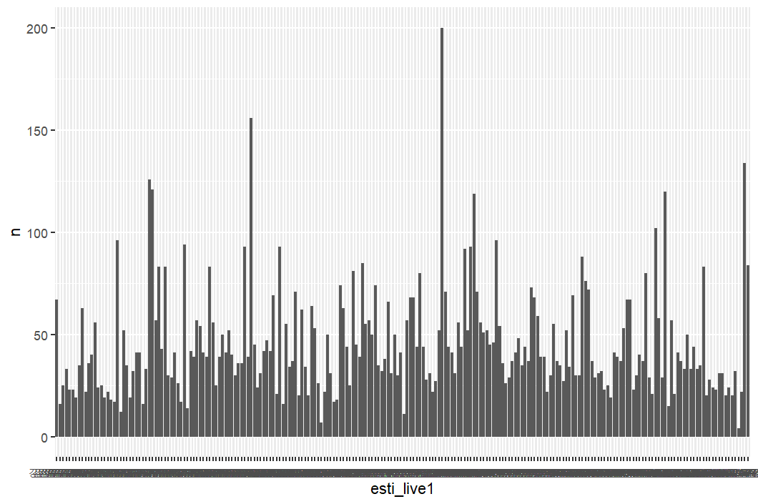
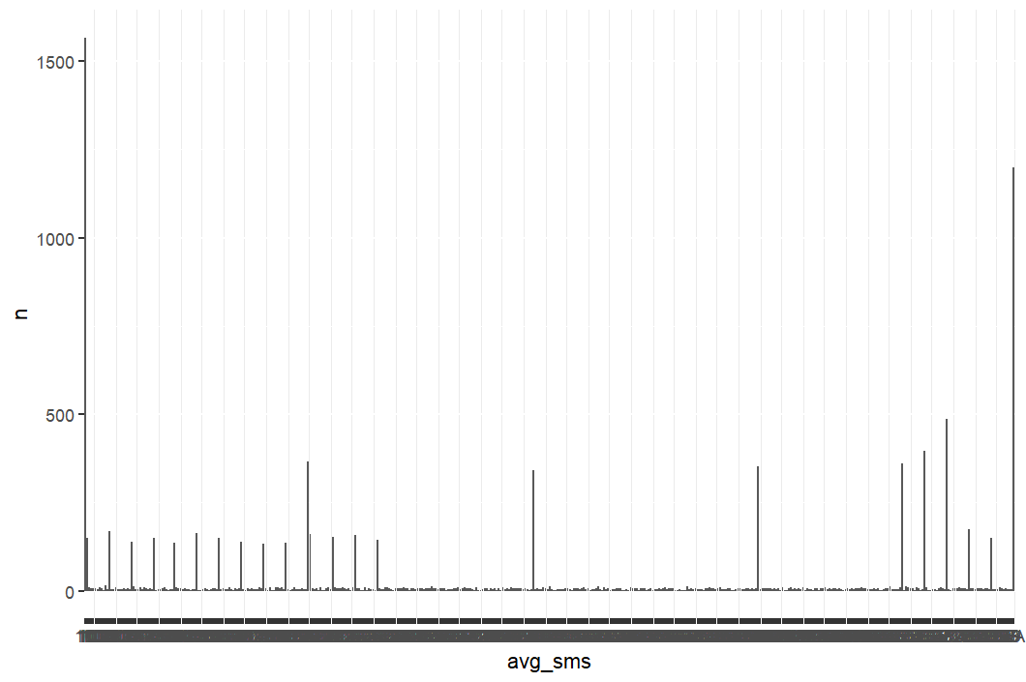
1 | SEQ | 순번 | 6 | major | 전공 | 9 | esti_live1 | 추정거주지행정동1 | 12 | esti_work1 | 추정근무지행정동1 | 15 | avg_sms | 평균문자량 | 1 | SEQ | 순번
 | 생략
2 | birthday | 생년월일
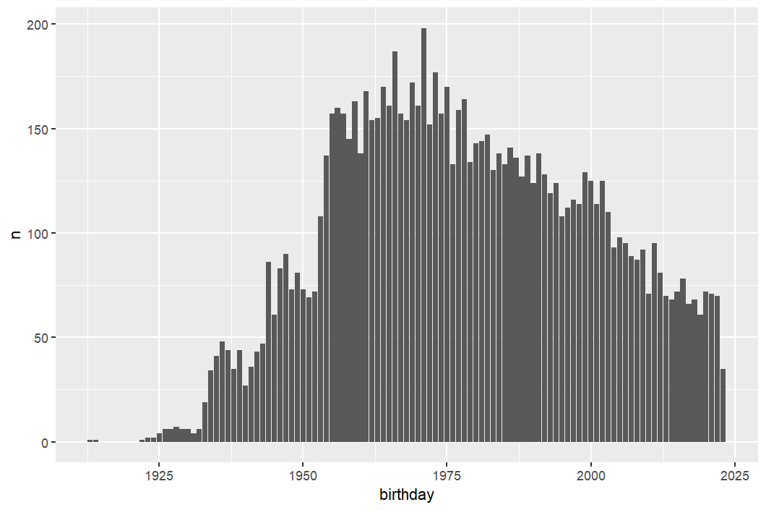

 |  |  | 7 | religion | 종교 | 10 | esti_live2 | 추정거주지행정동2 | 13 | esti_work2 | 추정근무지행정동2 | 16 | data_usage | 데이터사용량
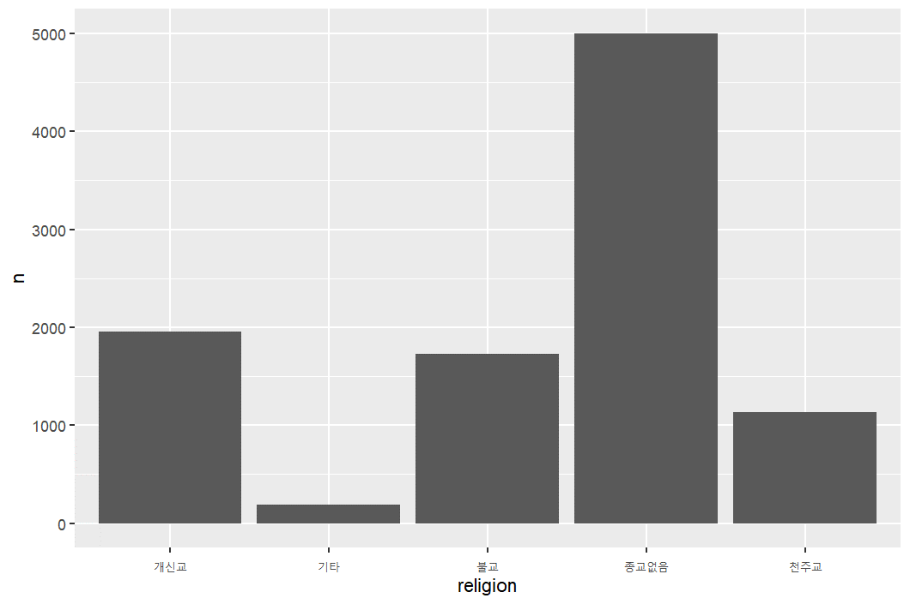
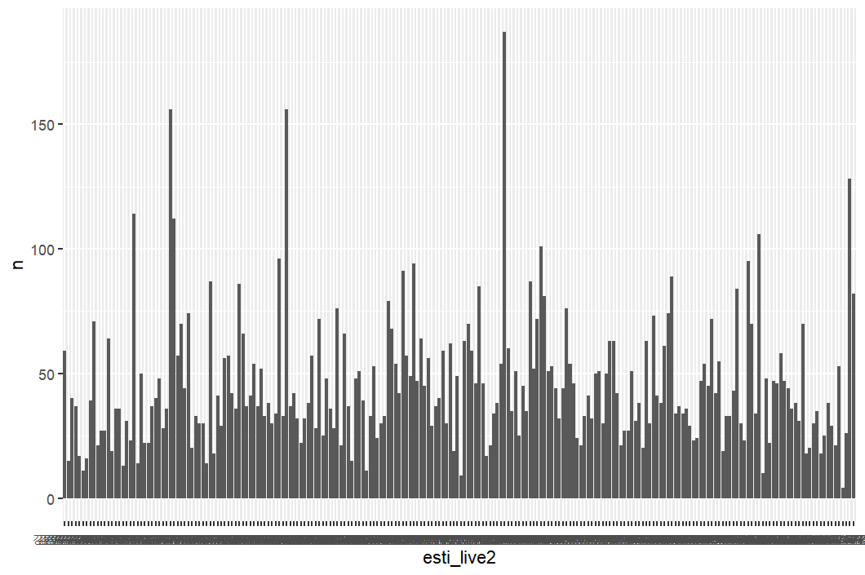
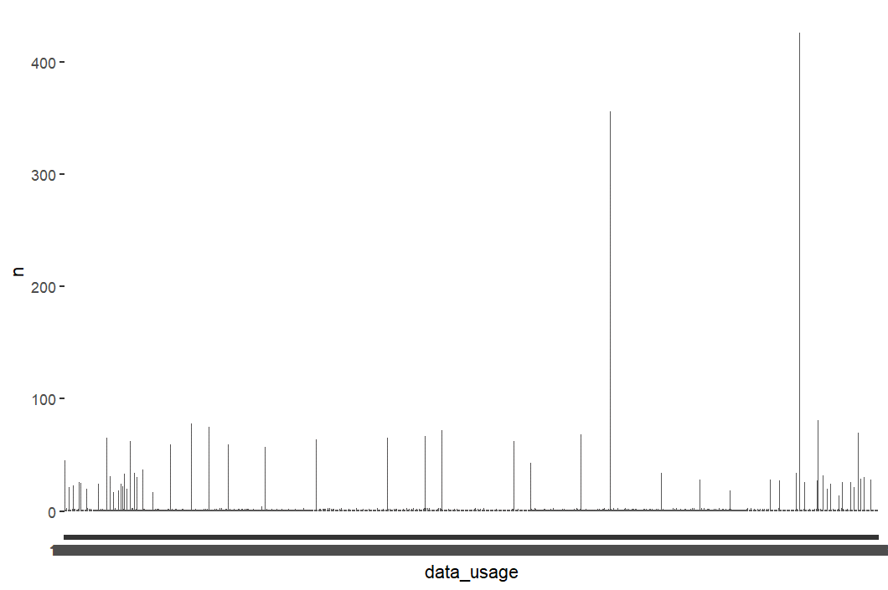
3 | gender | 성별
 | 동일

4 | address | 주소
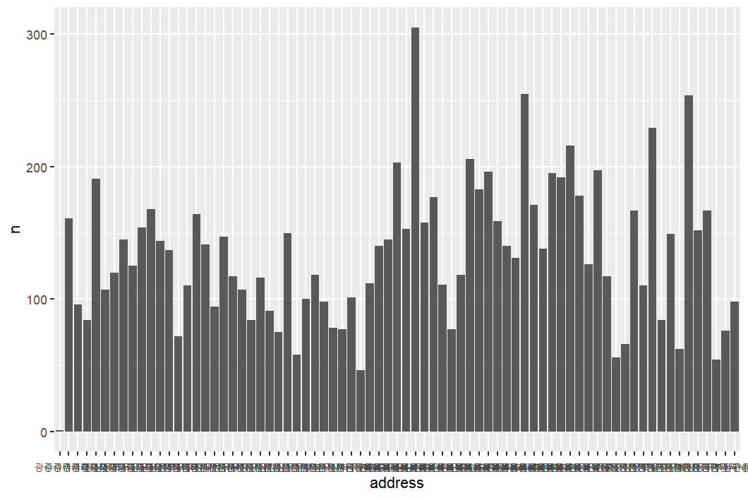

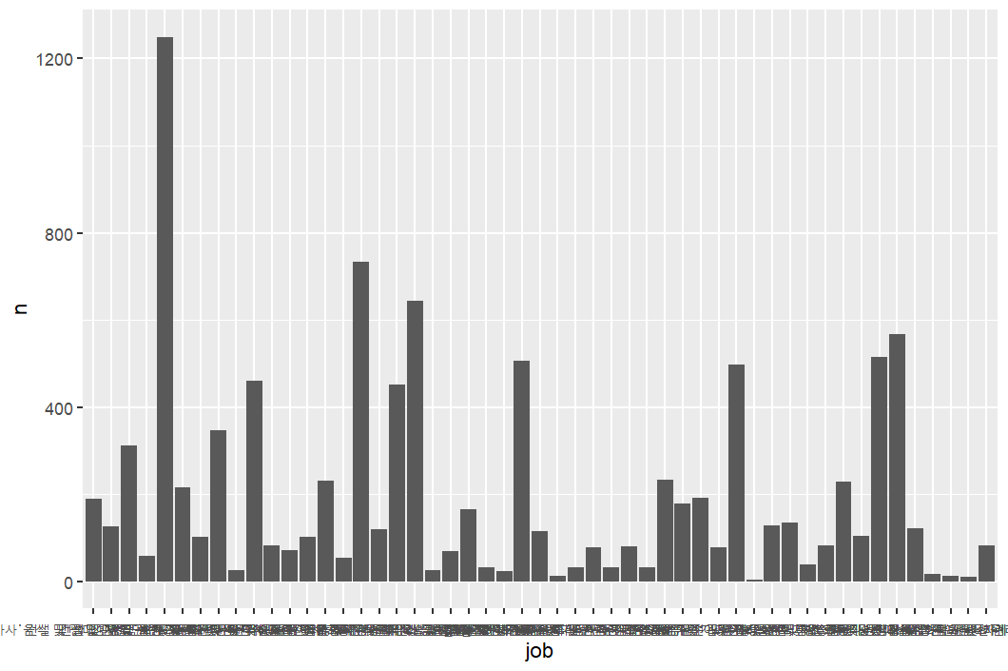
 |  |  | 8 | job | 직종
 |  |  |  |  |  | 11 | esti_live3 | 추정거주지행정동3 | 14 | esti_work3 | 추정근무지행정동3 | 17 | depart_visit_cnt | 백화점방문일수
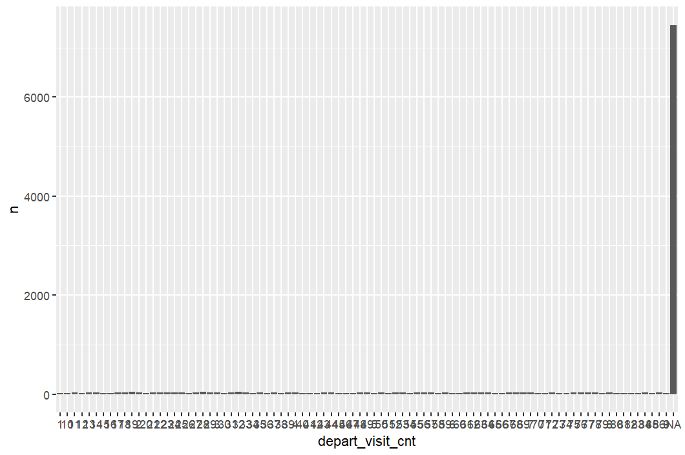

5 | education | 학력
 | 동일

 |  |  |  |  |  |  |  |  |  |  |  | 18 | motel_visit_cnt | 모텔방문일수

